01
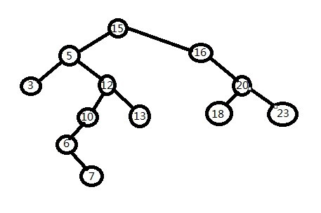
Binary Search Tree

搜索二叉树/二叉排序树的特点：

1、有很好的查询性能

2、有很好的新增和删除的性能

3、若左子树不空，则左子树上所有结点的值均小于它的根结点的值

4、若右子树不空，则右子树上所有结点的值均大于它的根结点的值

5、左、右子树也分别为二叉排序树

缺点:
若数据分布不均匀，某条子树深度 远大于其他，
查找性能就退化成 链表

